1.รวม
โครงการภายใต้เป้าหมายแผนแม่บทย่อย : 050602 โครงสร้างพื้นฐานเพื่อสนับสนุนการท่องเที่ยวมีคุณภาพและมาตรฐานดีขึ้น
กรุณา Log in เข้าระบบ eMENSCR ก่อนดำเนินการ Click ที่ link โครงการนั้น ๆ
หมายเหตุ : หากไม่ Login จะไม่สามารถดูรายละเอียดโครงการได้
โครงการที่ปรากฎเป็นโครงการที่ผ่านการอนุมัติจากผู้บริหาร (M7) ของหน่วยงานเท่านั้น (ข้อมูล ณ เดือนมิถุนายน 2566)

ชื่อโครงการ / การดำเนินงาน | ปีงบประมาณ | วันที่เริ่มต้นโครงการ | วันที่สิ้นสุดโครงการ | หน่วยงานระดับกองหรือเทียบเท่า | หน่วยงานระดับกรมหรือเทียบเท่า | หน่วยงานระดับกระทรวงหรือเทียบเท่า | ประเภทโครงการ | องค์ประกอบ | ปัจจัย
โครงการศูนย์พัฒนาการจัดการขยะอินทรีย์ชุมชน โดยการใช้นวัตกรรมและเทคโนโลยีที่เหมาะสมตามหลักปรัชญาเศรษฐกิจพอเพียงเพื่อการพัฒนาชุมชนที่ยั่งยืน | 2562 | ตุลาคม 2561 | กันยายน 2562 | สำนักงานวิทยาเขตเฉลิมพระเกียรติ จังหวัดสกลนคร | มหาวิทยาลัยเกษตรศาสตร์ | กระทรวงการอุดมศึกษา วิทยาศาสตร์ วิจัยและนวัตกรรม |  | 050602V00 | 050602V00F00
โครงการจัดทำศูนย์บริการให้ข้อมูลทางโทรศัพท์ DOT Call Center ประจำปีงบประมาณ พ.ศ. 2562 | 2562 | มีนาคม 2562 | กันยายน 2562 | สำนักงานเลขานุการกรม | กรมการท่องเที่ยว | กระทรวงการท่องเที่ยวและกีฬา |  | 050602V02 | 050602V02F02
โครงการบำรุงรักษาระบบการบริหารจัดการความมั่นคงปลอดภัยข้อมูลสารสนเทศกรมการท่องเที่ยว (ISMS Maintenance Activities) ประจำปีงบประมาณ พ.ศ.2562 | 2562 | มกราคม 2562 | มิถุนายน 2562 | สำนักงานเลขานุการกรม | กรมการท่องเที่ยว | กระทรวงการท่องเที่ยวและกีฬา |  | 050602V00 | 050602V00F00
โครงการพัฒนาพื้นที่เพื่อการท่องเที่ยว | 2561 | ตุลาคม 2560 | กันยายน 2565 | สำนักสนับสนุนและพัฒนาตามผังเมือง | กรมโยธาธิการและผังเมือง | กระทรวงมหาดไทย |  | 050602V01 | 050602V01F02
โครงการหลักสูตรการพัฒนานักบริหารการท่องเที่ยวและกีฬาระดัน ระดับกลาง และระดับสูง เพื่อเสริมสร้างขีดความสามารถในการบริหารจัดการการท่องเที่ยวและกีฬา เพื่อขับเคลื่อนองค์กรสู่ประเทศไทย 4.0 ประจำปีงบประมาณ พ.ศ. 2562 | 2562 | มีนาคม 2562 | พฤษภาคม 2562 | กองกลาง (กล.) | สำนักงานปลัดกระทรวงการท่องเที่ยวและกีฬา | กระทรวงการท่องเที่ยวและกีฬา |  | 050602V00 | 050602V00F00
โครงการพัฒนาทักษะการใช้ภาษาอังกฤษสำหรับบุคลากรในสังกัดสำนักงานปลัดกระทรวงการท่องเที่ยวและกีฬา เพื่อเพิ่มขีดความสามารถในการแข่งขันให้สอดคล้องกับมาตรฐานสากลหลักสูตร "ภาษาอังกฤษเพื่อการปฏิบัติงานด้านากรท่องเที่ยว (English for Tourism)" รุ่นที่ 3 ประจำปีงบประมาณ พ.ศ. 2562 | 2562 | พฤษภาคม 2562 | พฤษภาคม 2562 | กองกลาง (กล.) | สำนักงานปลัดกระทรวงการท่องเที่ยวและกีฬา | กระทรวงการท่องเที่ยวและกีฬา |  | 050602V00 | 050602V00F00
โครงการพัฒนาศักยภาพบุคลากรเพื่อขับเคลื่อนนโยบายการพัฒนาท่องเที่ยวและกีฬาของกระทรวงการท่องเที่ยวและกีฬา ประจำปีงบประมาณ พ.ศ. 2562 | 2562 | สิงหาคม 2562 | สิงหาคม 2562 | กองกลาง (กล.) | สำนักงานปลัดกระทรวงการท่องเที่ยวและกีฬา | กระทรวงการท่องเที่ยวและกีฬา |  | 050602V00 | 050602V00F00
การประชุมเพื่อรายงานผล การดำเนินงาน ปัญหา อุปสรรค และร่วมกันเสนอแนวทางแก้ไขในอุตสาหกรรมการท่องเที่่ยวและอุตสาหกรรมกีฬา ของส่วนราชการ รัฐวิสาหกิจ และองค์การมหาชนในสังกัดกระทรวงการท่องเที่ยวและกีฬา ประจำปีงบประมาณ พ.ศ. 2562 | 2562 | กันยายน 2562 | กันยายน 2562 | กองกลาง (กล.) | สำนักงานปลัดกระทรวงการท่องเที่ยวและกีฬา | กระทรวงการท่องเที่ยวและกีฬา |  | 050602V00 | 050602V00F00
การประชุมเพื่อรายงานผล การดำเนินงาน ปัญหา อุปสรรค และร่วมกันเสนอแนวทางแก้ไขในอุตสาหกรรมการท่องเที่่ยวและอุตสาหกรรมกีฬา ของส่วนราชการ รัฐวิสาหกิจ และองค์การมหาชนในสังกัดกระทรวงการท่องเที่ยวและกีฬา ประจำปีงบประมาณ พ.ศ. 2563 | 2563 | กันยายน 2563 | กันยายน 2563 | กองกลาง (กล.) | สำนักงานปลัดกระทรวงการท่องเที่ยวและกีฬา | กระทรวงการท่องเที่ยวและกีฬา |  | 050602V00 | 050602V00F00
โครงการพัฒนาพื้นที่เพื่อการท่องเที่ยว | 2563 | ตุลาคม 2562 | กันยายน 2565 | สำนักสนับสนุนและพัฒนาตามผังเมือง | กรมโยธาธิการและผังเมือง | กระทรวงมหาดไทย |  | 050602V01 | 050602V01F02
ค่าใช้จ่ายในการดำเนินงานของสำนักงานเลขานุการคณะกรรมการนโยบายการท่องเที่ยวแห่งชาติ | 2562 | ตุลาคม 2561 | กันยายน 2562 | กองยุทธศาสตร์และแผนงาน (กยผ.) | สำนักงานปลัดกระทรวงการท่องเที่ยวและกีฬา | กระทรวงการท่องเที่ยวและกีฬา |  | 050602V00 | 050602V00F00
โครงการเพิ่มมาตรฐานด้านรักษาความปลอดภัยนักท่องเที่ยว อุทยานแห่งชาติหาดเจ้าไหม ติดตั้งไฟฟ้าแสงสว่างภายในบริเวณหาดหยงหลิง ต.เกาะลิบง อ.กันตัง จ.ตรัง | 2563 | ตุลาคม 2562 | กันยายน 2563 | แขวงทางหลวงชนบทตรัง | กรมทางหลวงชนบท | กระทรวงคมนาคม |  | 050602V01 | 050602V01F02
โครงการบูรณาการและส่งเสริมการพัฒนาเชิงพื้นที่ | 2563 | ตุลาคม 2562 | กันยายน 2563 | กองแผนงาน | กรมทางหลวงชนบท | กระทรวงคมนาคม |  | 050602V00 | 050602V00F00
โครงการจัดทำบัญชีประชาชาติด้านการท่องเที่ยว (Tourism Satellite Account : TSA) ประจำปีงบประมาณ พ.ศ. 2562 | 2562 | สิงหาคม 2562 | กรกฎาคม 2563 | กองเศรษฐกิจการท่องเที่ยวและกีฬา (กทก.) | สำนักงานปลัดกระทรวงการท่องเที่ยวและกีฬา | กระทรวงการท่องเที่ยวและกีฬา |  | 050602V00 | 050602V00F00
โครงการจัดทำตัวชี้วัดภาวะเศรษฐกิจการท่องเที่ยวเชิงคุณภาพและสำรวจทัศนคติและความพึงพอใจของนักท่องเที่ยวชาวไทยและชาวต่างชาติที่เดินทางท่องเที่ยวในประเทศไทย | 2562 | มีนาคม 2562 | ตุลาคม 2562 | กองเศรษฐกิจการท่องเที่ยวและกีฬา (กทก.) | สำนักงานปลัดกระทรวงการท่องเที่ยวและกีฬา | กระทรวงการท่องเที่ยวและกีฬา |  | 050602V00 | 050602V00F00
โครงการรวบรวมข้อมูลสถิติและรายได้ด้านการท่องเที่ยว ปี 2562 | 2563 | ตุลาคม 2562 | กันยายน 2563 | กองเศรษฐกิจการท่องเที่ยวและกีฬา (กทก.) | สำนักงานปลัดกระทรวงการท่องเที่ยวและกีฬา | กระทรวงการท่องเที่ยวและกีฬา |  | 050602V00 | 050602V00F00
โครงการติดตามและประเมินผลข้อมูลด้านการท่องเที่ยวของประเทศไทย | 2562 | พฤษภาคม 2562 | ธันวาคม 2562 | กองเศรษฐกิจการท่องเที่ยวและกีฬา (กทก.) | สำนักงานปลัดกระทรวงการท่องเที่ยวและกีฬา | กระทรวงการท่องเที่ยวและกีฬา |  | 050602V00 | 050602V00F00
โครงการพัฒนาและจัดทำบัญชีประชาชาติด้านการท่องเที่ยว (ประจำปีงบประมาณ พ.ศ. 2563) | 2563 | มีนาคม 2563 | กุมภาพันธ์ 2564 | กองเศรษฐกิจการท่องเที่ยวและกีฬา (กทก.) | สำนักงานปลัดกระทรวงการท่องเที่ยวและกีฬา | กระทรวงการท่องเที่ยวและกีฬา |  | 050602V00 | 050602V00F00
โครงการค่าใช้จ่ายสำหรับสำรวจทัศนคติ ความพึงพอใจ และพฤติกรรมของนักท่องเที่ยวชาวไทยและชาวต่างชาติที่เดินทางท่องเที่ยวในประเทศไทย (ประจำปีงบประมาณ พ.ศ. 2563) | 2563 | กุมภาพันธ์ 2563 | กันยายน 2563 | กองเศรษฐกิจการท่องเที่ยวและกีฬา (กทก.) | สำนักงานปลัดกระทรวงการท่องเที่ยวและกีฬา | กระทรวงการท่องเที่ยวและกีฬา |  | 050602V00 | 050602V00F00
โครงการจัดทำข้อมูลตามตัวชี้วัดตามแผนแม่บทภายใต้ยุทธศาสตร์ชาติ ประเด็นการท่องเที่ยว (พ.ศ. 2561 -2580) (ประจำปีงบประมาณ พ.ศ. 2563) | 2563 | มีนาคม 2563 | ตุลาคม 2563 | กองเศรษฐกิจการท่องเที่ยวและกีฬา (กทก.) | สำนักงานปลัดกระทรวงการท่องเที่ยวและกีฬา | กระทรวงการท่องเที่ยวและกีฬา |  | 050602V00 | 050602V00F00
โครงการพัฒนาและยกระดับข้อมูลเชิงดิจิทัลด้านการท่องเที่ยว | 2563 | ตุลาคม 2562 | พฤษภาคม 2563 | กองเศรษฐกิจการท่องเที่ยวและกีฬา (กทก.) | สำนักงานปลัดกระทรวงการท่องเที่ยวและกีฬา | กระทรวงการท่องเที่ยวและกีฬา |  | 050602V00 | 050602V00F00
โครงการรวบรวมข้อมูลสถิติและรายได้ด้านการท่องเที่ยว (ประจำปีงบประมาณ พ.ศ. 2563) | 2563 | มีนาคม 2563 | กุมภาพันธ์ 2564 | กองเศรษฐกิจการท่องเที่ยวและกีฬา (กทก.) | สำนักงานปลัดกระทรวงการท่องเที่ยวและกีฬา | กระทรวงการท่องเที่ยวและกีฬา |  | 050602V00 | 050602V00F00
โครงการค่าใช้จ่ายในการติดตามและประเมินผลการดำเนินงานตามแผนบูรณาการสร้างรายได้จากการท่องเที่ยว กีฬา และวัฒนธรรม | 2562 | กุมภาพันธ์ 2562 | กันยายน 2562 | กองยุทธศาสตร์และแผนงาน (กยผ.) | สำนักงานปลัดกระทรวงการท่องเที่ยวและกีฬา | กระทรวงการท่องเที่ยวและกีฬา |  | 050602V00 | 050602V00F00
โครงการศึกษาออกแบบสิ่งอำนวยความสะดวกด้านการท่องเที่ยวเพื่อรองรับคนทั้งมวล (Tourism for All) | 2563 | ตุลาคม 2562 | กันยายน 2563 | กองพัฒนาแหล่งท่องเที่ยว | กรมการท่องเที่ยว | กระทรวงการท่องเที่ยวและกีฬา |  | 050602V00 | 050602V00F00
ค่าใช้จ่ายในการจัดทำแผนปฏิบัติการพัฒนาการท่องเที่ยวประจำเขตพัฒนาการท่องเที่ยว | 2562 | ตุลาคม 2561 | กันยายน 2562 | กองยุทธศาสตร์และแผนงาน (กยผ.) | สำนักงานปลัดกระทรวงการท่องเที่ยวและกีฬา | กระทรวงการท่องเที่ยวและกีฬา |  | 050602V00 | 050602V00F00
โครงการเพื่อการส่งเสริมการท่องเที่ยวอย่างยั่งยืน | 2563 | ตุลาคม 2562 | กันยายน 2563 | กองยุทธศาสตร์และแผนงาน (กยผ.) | สำนักงานปลัดกระทรวงการท่องเที่ยวและกีฬา | กระทรวงการท่องเที่ยวและกีฬา |  | 050602V00 | 050602V00F00
ปรับปรุงถนนลาดยางผิวจราจรแอสฟัสท์ติกคอนกรีต อุทยานแห่งชาติปางสีดา | 2563 | ตุลาคม 2562 | กันยายน 2563 | สำนักงานทรัพยากรธรรมชาติและสิ่งแวดล้อมจังหวัด สระแก้ว | สำนักงานปลัดกระทรวงทรัพยากรธรรมชาติและสิ่งแวดล้อม | กระทรวงทรัพยากรธรรมชาติและสิ่งแวดล้อม |  | 050602V00 | 050602V00F00
โครงการสัมมนาเชิงปฏิบัติการเพื่อจัดทำงบประมาณรายจ่ายประจำปีงบประมาณ | 2562 | เมษายน 2562 | พฤษภาคม 2563 | กองยุทธศาสตร์และแผนงาน (กยผ.) | สำนักงานปลัดกระทรวงการท่องเที่ยวและกีฬา | กระทรวงการท่องเที่ยวและกีฬา |  | 050602V00 | 050602V00F00
ค่าใช้จ่ายในการสนับสนุนการดำเนินงานสำนักงานการท่องเที่ยวและกีฬาจังหวัด | 2563 | ตุลาคม 2562 | กันยายน 2563 | กองยุทธศาสตร์และแผนงาน (กยผ.) | สำนักงานปลัดกระทรวงการท่องเที่ยวและกีฬา | กระทรวงการท่องเที่ยวและกีฬา |  | 050602V00 | 050602V00F00
โครงการติดตามและประเมินผลการดำเนินงานตามแผนปฏิบัติราชการกระทรวงการท่องเที่ยวและกีฬา ประจำปีงบประมาณ พ.ศ. ๒๕62 | 2562 | มีนาคม 2562 | พฤศจิกายน 2563 | กองยุทธศาสตร์และแผนงาน (กยผ.) | สำนักงานปลัดกระทรวงการท่องเที่ยวและกีฬา | กระทรวงการท่องเที่ยวและกีฬา |  | 050602V00 | 050602V00F00
โครงการส่งเสริมและพัฒนาการท่องเที่ยวธรรมชาติ | 2563 | มกราคม 2563 | กันยายน 2563 | ฝ่ายอำนวยการสำนักงาน | สำนักงานส่งเสริมเศรษฐกิจดิจิทัล | กระทรวงดิจิทัลเพื่อเศรษฐกิจและสังคม |  | 050602V02 | 050602V02F01
โครงการจัดทำศูนย์บริการให้ข้อมูลทางโทรศัพท์ DOT Call Center ประจำปีงบประมาณ พ.ศ. 2563 | 2563 | ตุลาคม 2562 | กันยายน 2563 | สำนักงานเลขานุการกรม | กรมการท่องเที่ยว | กระทรวงการท่องเที่ยวและกีฬา |  | 050602V02 | 050602V02F02
...

3.Pivot VC
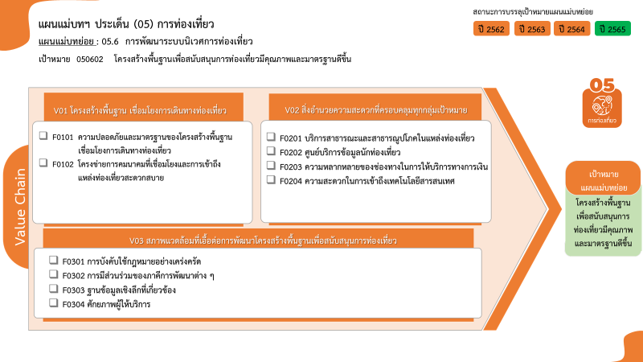
...
2564 | 2565 | 2566 | รวมจำนวนโครงการทั้งหมด
51 | 29 | 1 | 94
2 | 1 |  | 4
66 โครงการ
28 โครงการ
26 โครงการ
8 โครงการ
1 โครงการ
14 โครงการ
2 โครงการ
27 โครงการ
9 โครงการ
0 โครงการ
รวมทั้งสิ้น 240 โครงการ
36 | 20 | 1 | 62
13 | 8 |  | 28
20 | 19 |  | 49
10 | 9 |  | 26
2 | 3 |  | 8
1 |  |  | 1
7 | 7 |  | 14
...
โครงการที่ไม่สอดคล้องกับองค์ประกอบและปัจจัยใดของเป้าหมายแผนแม่บทย่อย จำนวน 59 โครงการ
23 | 13 | 1 | 38
 | 1 |  | 2
16 | 10 | 1 | 27
7 | 2 |  | 9
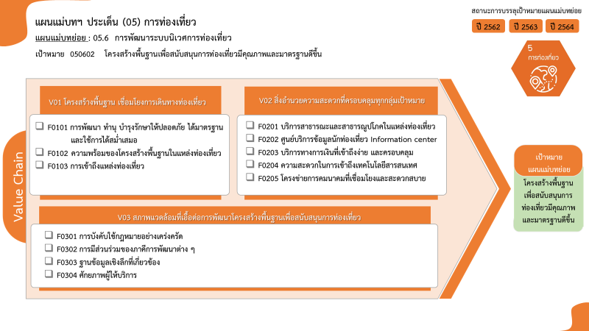
...
 |  |  | 59
 |  |  | 59
94 | 61 | 2 | 240
4 โครงการ
62 โครงการ
26 โครงการ
8 โครงการ
1 โครงการ
14 โครงการ
2 โครงการ
27 โครงการ
9 โครงการ
0 โครงการ
รวมทั้งสิ้น 240 โครงการ
28 โครงการ
0 โครงการ
...

